界面&功能
界面相关 |  |  |  |  |  | 功能规则
 | 功能入口
 | 主界面点击【盟会】按钮打开。

3
 | 盟会大厅界面

1
2

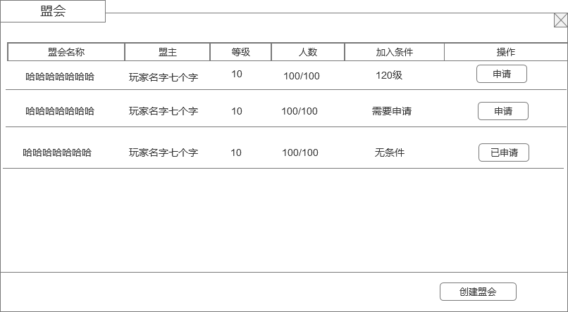
 |  | 1 | 主界面 |  |  | 1 | 主界面
 |  |  | ▶ | 包含通用框体和关闭按钮。 |  |  | ▶ | 主界面点击【盟会】按钮打开盟会界面。
 |  | 2 | 显示盟会列表
 |  |  | ▶ | 显示盟会名字（盟会名字至少8个字）、盟会等级、盟会当前人数/盟会人数上限、盟主名字、操作界面按钮，加入条件 |  | 2 | 盟会列表
 |  |  | ▶ | 具体列表显示的行数根据效果放几条即可，列表可上下滑动 |  |  | ▶ | 根据盟会等级进行排序，盟会等级高的排在前面
 |  | 3 | 申请加入按钮 |  |  |  | ▶ | 盟会等级相同，则人数多的排前面
 |  | 4 | 创建盟会按钮 |  |  |  | ▶ | 显示盟会名字（盟会名字至少8个字）、盟会等级、盟会当前人数/盟会人数上限、盟主名字、操作界面按钮，加入条件
 |  |  |  |  |  | 3 | 申请加入
 |  |  |  |  |  |  | ▶ | 选择左侧列表的盟会，点击申请即开始向该盟会提出申请加入盟会的请求。
 |  |  |  |  |  |  | ▶ | 如果不符合该盟会条件，则提示“您不符合该盟会的申请条件，申请失败！”
 |  |  |  |  |  |  | ▶ | 如果盟会加入条件设置的自动加入，则符合条件的申请直接加入盟会，刷新界面。
 |  |  |  |  |  |  | ▶ | 如果盟会需要手动审核，则需要审核后加入盟会，申请的盟会的申请加入按钮变为已申请。
 |  |  |  |  |  |  | ▶ | 审核通过后，如果申请的玩家在线，则提示玩家“恭喜您加入XXX盟会”，否则则在打开盟会时提示。
 |  |  |  |  |  |  | ▶ | 审核如果不通过，不提示玩家，玩家打开盟会界面，已申请的按钮变为申请加入按钮。
 |  |  |  |  |  |  | ▶ | 如果玩家已经有盟会，点击申请加入，则提示“您已经有盟会，无法再加入其他盟会”
 |  |  |  |  |  | 4 | 创建盟会
 |  |  |  |  |  |  | ▶ | 点击弹出创建盟会弹窗界面
 |  |  |  |  |  |  | ▶ | 如果玩家已经有盟会，点击申请加入，则提示“您已经有盟会，无法再加入其他盟会”

4

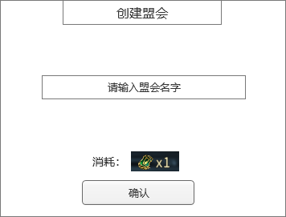
1
 | 创建盟会弹窗
 |  | 1 | 创建盟会弹窗 |  |  | 1 | 创建盟会弹窗
 |  |  | ▶ | 包含框体，关闭按钮和确认按钮 |  |  | ▶ | 输入名字（屏蔽字）后点击确认即可创建盟会，如果名字有屏蔽字或者重复名字，则创建失败。
 |  | 2 | 盟会名字输入框 |  |  |  | ▶ | 创建盟会需要消耗道具，道具可配置
 |  | 3 | 创建盟会的消耗 |  |  |  | ▶ | 满足所有条件后，创建盟会成功
2
 |  |  |  |  |  |  | ▶ | 以上条件有任意一条件不满足，则根据哪个条件不满足做不同提示：
 |  |  |  |  |  |  |  | 名字不满足，则提示“盟会名字不满足要求，创建盟会失败”
 |  |  |  |  |  |  |  | 盟会道具不满足，则提示“创建盟会需要XXX物品”

3

 | 盟会主界面（盟会信息界面）

1
2
4
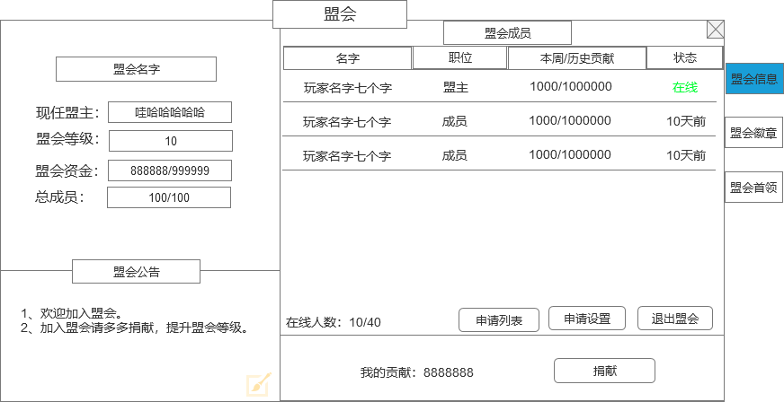
 |  | 1 | 盟会主体界面和标题 |  |  | 1 | 显示盟会信息
 |  | 2 | 盟会名字和盟会信息 |  |  |  | ▶ | 玩家打开盟会，默认选择盟会信息页签界面
 |  |  | ▶ | 盟会名字，需要显眼一点 |  | 2 | 盟会名字和盟会图标
 |  |  | ▶ | 显示盟会盟主、盟会等级、盟会成员、资金信息 |  |  | ▶ | 显示玩家当前的盟会名字。
 |  | 3 | 盟会公告 |  |  |  | ▶ | 显示盟主、等级、成员、资金信息
 |  |  | ▶ | 点击右下角输入按钮后弹出输入框，可编辑宣言文字 |  |  |  | 现任盟主： | 现在盟会拥有者
 |  | 4 | 盟会成员 |  |  |  |  | 盟会等级： | 盟会当前的等级
 |  |  | 成员信息 |  |  |  |  | 总成员： | 显示当前的盟会成员数量/当前盟会等级成员数量上限
 |  |  | ▶ | 成员信息内容： |  |  |  | 盟会资金： | 盟会升级的货币资源（当前拥有量）/升级需要的数量（满级后不显示升级需要的数量）
 |  |  |  | 成员名字： |  | 3 | 盟会公告
 |  |  |  | 职位： | 显示成员的职位信息 |  | ▶ | 有一个默认的盟会公告，可以配置
 |  |  |  | 贡献： | 显示成员的本周/历史贡献 |  | ▶ | 盟主可以修改盟会公告，点击右下角修改按钮进行修改
 |  |  |  | 登录状态： | 显示成员的登录状态，根据时间分别显示为：在线、X小时前（1天之内），X天前（1天之上，比如2天10小时，显示2天前） | 4 | 盟会成员
 |  |  | 在线人数 |  |  |  | 成员信息
 |  |  | ▶ | 显示在线人数/当前盟会人数 |  |  | ▶ | 成员信息内容：
 |  |  | 申请列表按钮 |  |  |  |  | 成员名字：
 |  |  | ▶ | 点击打开申请列表弹窗 |  |  |  | 职位： | 显示成员的职位信息
 |  |  | 申请设置按钮 |  |  |  |  | 贡献： | 显示成员的本周/历史贡献
 |  |  | ▶ | 点击打开申请设置弹窗 |  |  |  | 登录状态： | 显示成员的登录状态，根据时间分别显示为：在线、X小时前（1天之内），X天前（1天之上，比如2天10小时，显示2天前）
3
 |  |  | 退出盟会按钮 |  |  |  | 在线人数
 |  |  | ▶ | 点击弹出二次确认框，确认后退出盟会，玩家处于无盟会状态。 |  |  | ▶ | 显示在线人数/当前盟会人数
5
 |  |  |  |  |  |  | 申请列表按钮
 |  | 5 | 个人信息 |  |  |  | ▶ | 点击打开申请列表弹窗
 |  |  | ▶ | 显示自己的职位和贡献信息 |  |  | 申请设置按钮
 |  |  | ▶ | 捐献按钮：点击打开通用弹窗界面-捐献（具体查看下方捐献界面） |  |  | ▶ | 点击打开申请设置弹窗
 |  |  |  |  |  |  | 退出盟会按钮
 |  |  |  |  |  |  | ▶ | 点击弹出二次确认框，确认后退出盟会，玩家处于无盟会状态。
 |  |  |  |  |  |  | ▶ | 退出盟会后贡献保留。
 |  |  |  |  |  |  | ▶ | 如果是盟主，则不能直接退出盟会，必须转让盟主后才可退出。只有盟主一人，则可以解散盟会。
 |  |  |  |  |  |  | 红点规则
 |  |  |  |  |  |  | ▶ | 申请列表有申请时，申请列表按钮上显示红点，只有显示申请列表按钮权限的才会显示这个红点
 |  |  |  |  |  |  | ▶ | 申请列表按钮上有红点时，外面盟会按钮上也显示红点

 |  |  |  |  |  | 5 | 个人信息
 |  |  |  |  |  |  | ▶ | 显示自己的职位和贡献信息
 |  |  |  |  |  |  | ▶ | 捐献按钮：点击打开通用弹窗界面-捐献（具体查看下方捐献界面）
 |  |  |  |  |  | 6 | 职位
 |  |  |  |  |  |  | ▶ | 用以前的通用职位，换个名字即可。

 | 盟会捐献弹窗界面

1
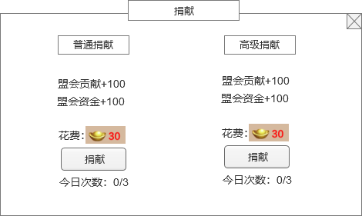
 |  | 1 | 捐献详情 |  |  | 1 | 捐献详情
 |  |  | ▶ | 根据货币，分为2种捐献 |  |  | ▶ | 显示货币背景，捐献后加的贡献值和建设值，消耗道具ICON和数量，捐献按钮。
 |  |  | ▶ | 显示捐献类型，捐献奖励，消耗道具ICON，捐献按钮，次数限制信息 |  |  | ▶ | 捐献每日有次数限制，每日次数刷新。
 |  |  |  |  |  |  | ▶ | 捐献次数用完后按钮变为置灰状态，不可点击。
 |  |  |  |  |  |  | ▶ | 红点规则：有捐献次数，且货币足够，则在捐献按钮上显示红点，盟会信息界面的捐钱按钮上增加红点，外面盟会按钮上增加红点。

 | 玩家信息

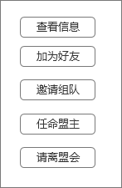
 |  | 1 | 玩家信息弹窗 |  |  | 1 | 显示列表框
 |  |  | ▶ | 点击成员列表弹出 |  |  | ▶ | 列表里的按钮可以根据玩家职位会做变动
 |  |  |  |  |  |  | ▶ | 框会根据按钮数量变长
 |  |  |  |  |  | 2 | 申请列表按钮
 |  |  |  |  |  |  | ▶ | 查看信息：点击弹出玩家信息通用界面
 |  |  |  |  |  |  | ▶ | 加为好友：点击发送加好友请求
 |  |  |  |  |  |  | ▶ | 邀请组队：点击发送组队邀请
 |  |  |  |  |  |  | ▶ | 任命职务：只有有职位的玩家才会显示
 |  |  |  |  |  |  |  | 转让盟主
 |  |  |  |  |  |  |  | ▶ | 只有盟主才有此选项
 |  |  |  |  |  |  |  | ▶ | 点击后弹出二次弹窗，提示“是否把盟主转让给XX”
 |  |  |  |  |  |  |  | ▶ | 如果转让的玩家不在线，则转让失败，提示“对方不在线，无法转让盟主”
 |  |  |  |  |  |  |  | ▶ | 如果转让的玩家不在线，则转让失败，提示”对方不在线，无法转让盟主“
 |  |  |  |  |  |  |  | ▶ | 转让盟主成功后，对方成为盟主，自己降为普通成员。
 |  |  |  |  |  |  |  | 任命副盟主
 |  |  |  |  |  |  |  | ▶ | 只有盟主才有此选项
 |  |  |  |  |  |  |  | ▶ | 按钮上会显示职位剩余情况
 |  |  |  |  |  |  |  | ▶ | 点击确认后，对方成为副盟主
 |  |  |  |  |  |  |  | ▶ | 如果职位剩余数量不足，则不能任命

 |  |  |  |  |  |  |  | 降为普通成员
 |  |  |  |  |  |  |  | ▶ | 把有职位的玩家降为普通成员

 |  |  |  |  |  |  | ▶ | 请离盟会：只有有踢人权限的玩家才会显示此操作按钮
 |  |  |  |  |  |  |  | 点击请离后，弹出二次确认框，文本“是否把XXX请离盟会”

 | 申请列表弹窗界面

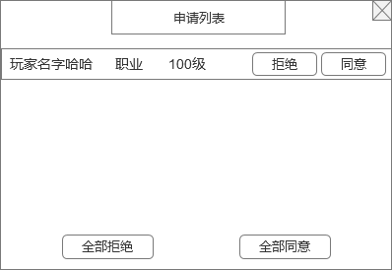
 |  | 1 | 玩家列表 |  |  | 1 | 申请列表
 |  |  | ▶ | 会显示所有申请加入盟会的玩家信息，包含玩家名字和等级 |  |  | ▶ | 只有有权限审批的玩家才显示此按钮
 |  |  | ▶ | 有同意和拒绝选项按钮 |  |  | ▶ | 点击同意，则批准申请的玩家加入盟会，加入的玩家默认职位是普通成员，同时在申请列表离清除掉此数据
 |  |  |  |  |  |  |  | 如果盟会人数已达上限，则提示“盟会人数已达上限，请升级盟会等级增加人数上限”
 |  | 2 | 全部同意/拒绝 按钮 |  |  |  | ▶ | 点击拒绝，则拒绝此玩家加入盟会，同时在申请列表离清除掉此数据
 |  |  |  |  |  | 2 | 全部同意/拒绝 按钮
 |  |  |  |  |  |  | ▶ | 全部同意，对申请列表的所有信息做同意处理。
 |  |  |  |  |  |  |  | 如果盟会人数要达上限，则根据顺序同意加入人数，到达满员后不再继续做同意处理，停止并提示盟会人数已满的提示。
 |  |  |  |  |  |  | ▶ | 全部拒绝，对申请列表的所有信息做拒绝处理。

 | 申请设置弹窗界面
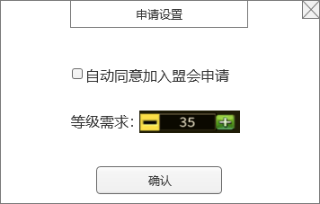
1
 |  | 1 | 自动同意 |  |  | 1 | 申请设置
 |  |  | ▶ | 勾选框和文字描述 |  |  | ▶ | 只有有权限设置的玩家才显示此按钮
 |  |  |  |  |  | 2 | 自动同意勾选
 |  | 2 | 等级需求选项 |  |  |  | ▶ | 勾选自动同意后，玩家达到设置的条件申请加入盟会后，自动同意加入盟会
2
 |  |  | ▶ | 文字描述和加减操作按钮 |  | 3 | 等级需求
 |  |  | ▶ | 点击中间数字可打开文字输入框 |  |  | ▶ | 可以设置加入盟会的等级限制条件
 |  |  |  |  |  |  | ▶ | 设置的等级不可超过等级上限

 | 盟会徽章界面
1
3

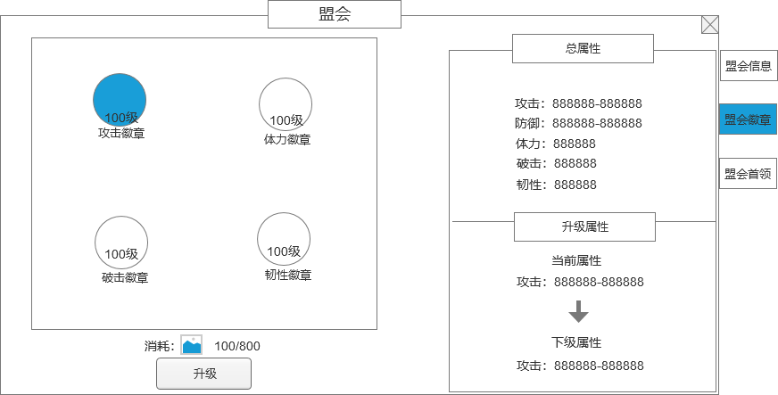
 |  | 1 | 徽章 |  |  | 1 | 徽章
 |  |  | ▶ | 需要有一个徽章背景图，可以放置4个徽章 |  |  | ▶ | 需要有一个徽章背景图，可以放置4个徽章
 |  |  | ▶ | 徽章详细信息 |  |  | ▶ | 徽章详细信息
 |  |  |  | 徽章的图标，根据名字总共有5种徽章，需要4个徽章图标 |  |  |  | 徽章的图标，根据名字总共有5种徽章，需要4个徽章图标
 |  |  |  | 徽章要有选中效果 |  |  |  | 徽章要有选中效果
 |  |  |  | 徽章上需要显示徽章的等级信息 |  |  |  | 徽章上需要显示徽章的等级信息
 |  |  |  | 徽章图标下方显示徽章的名字 |  |  |  | 徽章图标下方显示徽章的名字
 |  | 2 | 升级按钮和消耗 |  |  | 2 | 升级按钮和消耗
 |  |  | ▶ | 显示徽章升级按钮，升级的消耗信息 |  |  | ▶ | 显示徽章升级按钮，升级的消耗信息
 |  | 3 | 徽章总属性 |  |  |  | ▶ | 如果材料不足，点击升级则提示“XX不足！”
 |  |  | ▶ | 显示徽章所有徽章的属性总和 |  | 3 | 徽章总属性
 |  |  | ▶ | 属性条目暂定4条，放的下就不需要上下滑动 |  |  | ▶ | 显示徽章所有徽章的属性总和
 |  | 4 | 徽章升级属性 |  |  |  | ▶ | 属性条目暂定4条，放的下就不需要上下滑动
 |  |  | ▶ | 显示选中徽章的属性 |  | 4 | 徽章升级属性
 |  |  | ▶ | 显示当前属性和下级属性 |  |  | ▶ | 显示选中徽章的属性
 |  |  | ▶ | 如果满级，只显示当前属性，下级属性区域显示已满级标签文字 |  |  | ▶ | 显示当前属性和下级属性
 |  |  |  |  |  |  | ▶ | 如果满级，只显示当前属性，下级属性区域显示已满级标签文字
2
4

 | 盟会首领界面

1
2
3
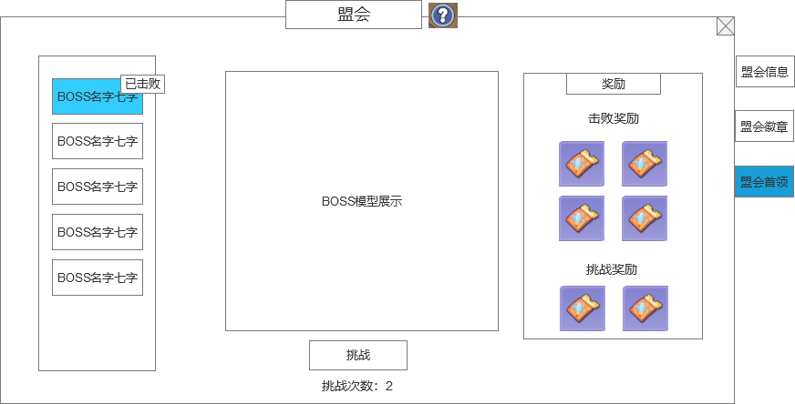
 |  | 1 | BOSS名字列表 |  |  | 1 | BOSS名字列表
 |  |  | ▶ | 列表显示所有BOSS的名字信息 |  |  | ▶ | 列表显示所有BOSS的名字信息
 |  |  | ▶ | 需要有选中效果 |  |  | ▶ | 需要有选中效果

 |  | 2 | 标签 |  |  | 2 | 标签
 |  |  | ▶ | 已经击败的BOSS需要添加“已击败"标签 |  |  | ▶ | 已经击败的BOSS需要添加“已击败"标签

 |  | 3 | BOSS形象 |  |  | 3 | BOSS形象
 |  |  | ▶ | 显示BOSS的模型 |  |  | ▶ | 显示BOSS的模型

 |  | 4 | 挑战 |  |  | 4 | 挑战
 |  |  | ▶ | 显示挑战按钮，且显示当前剩余的挑战次数 |  |  | ▶ | 显示挑战按钮，且显示当前剩余的挑战次数
 |  |  | ▶ | 如果BOSS已经被击败，则显示领取奖励按钮 |  |  | ▶ | 如果BOSS已经被击败，则显示领取奖励按钮
 |  |  | ▶ | 如果BOSS已经被击败且奖励已经被领取，则显示已击败 |  |  | ▶ | 如果BOSS已经被击败且奖励已经被领取，则显示已击败
 |  |  | ▶ | 如果是未解锁的BOSS，则不显示挑战信息 |  |  | ▶ | BOSS只能一个个按顺序挑战，只有击败当前的才能解锁下一个
 |  | 5 | 奖励 |  |  |  | ▶ | 如果是未解锁的BOSS，则不显示挑战信息
 |  |  | ▶ | 显示BOSS击败后可领取的奖励 |  |  | ▶ | 挑战BOSS需要消耗次数，进入副本就消耗次数。
 |  |  | ▶ | 显示每次挑战的奖励 |  |  | ▶ | 挑战BOSS的血量需要记录，下次进入BOSS还是上次打完后的血量，BOSS血量不会恢复
 |  |  |  |  |  |  | ▶ | BOSS一周重置一次，每周一0点重置。
4
5
 |  |  |  |  |  | 5 | 奖励
 |  |  |  |  |  |  | ▶ | 显示BOSS击败后可领取的奖励，击败奖励每个BOSS每人只能领取1次。
 |  |  |  |  |  |  | ▶ | 显示每次挑战的奖励，每次挑战都会有奖励，不管胜利失败。
 |  |  |  |  |  |  | ▶ | 结算界面用通用的胜利界面，不管打多少血都是显示胜利界面。

参考图
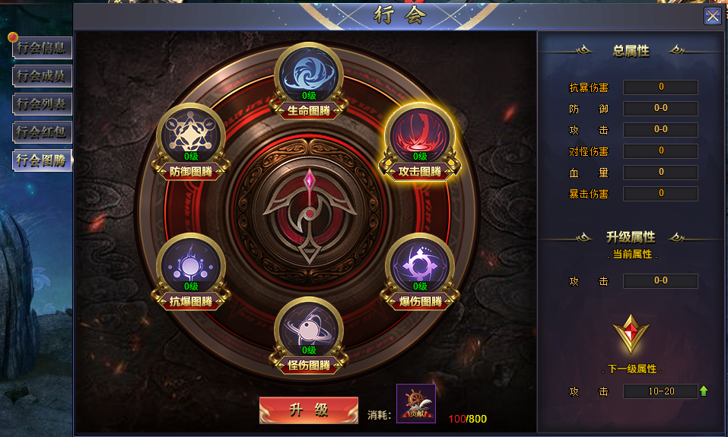
参考图

